表紙・改定履歴
Webダイレクト販売

画面設計書
試算結果展開緩和一時金画面
G0107

© 2020 Sasuke Financial Lab Inc.

変 更 記 録
版数 REV. | 作成更新日 | 変 更 内 容 | 担 当
01 | 2020-08-19 | 初版 | 小川

画面レイアウト
画面レイアウト | システム | 画面名 | 画面ID
 | Webダイレクト販売 | 試算結果展開緩和一時金画面 | G0107

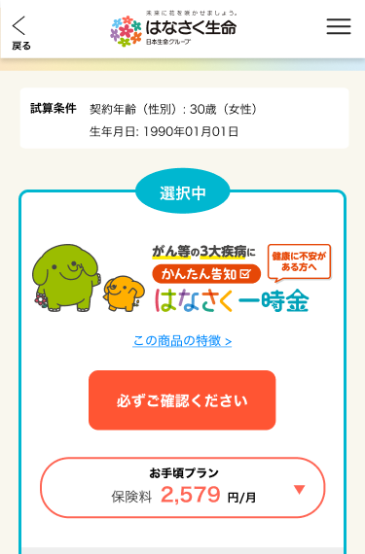
B

X
G0103.試算結果画面と共通

1
1

A
1

X
G0103.試算結果画面と共通
2

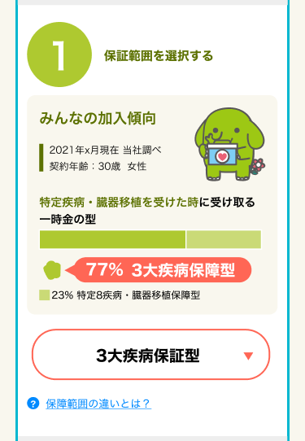
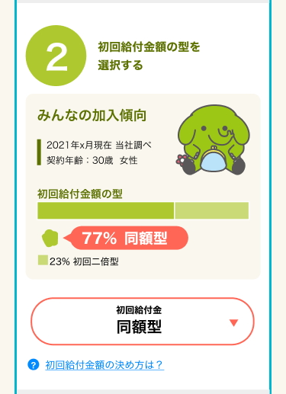

4
2

5
3

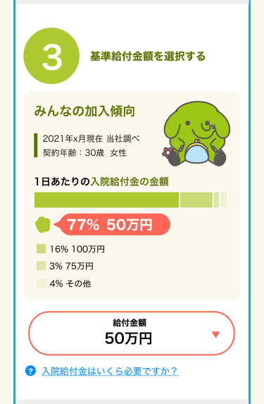
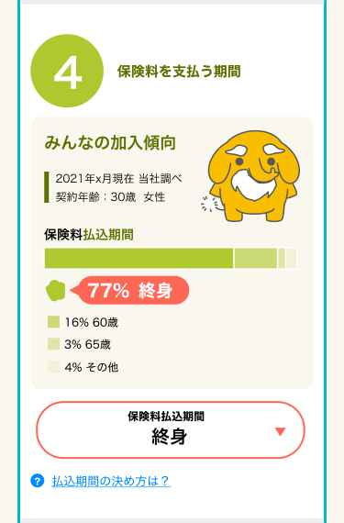

6
8

7
9

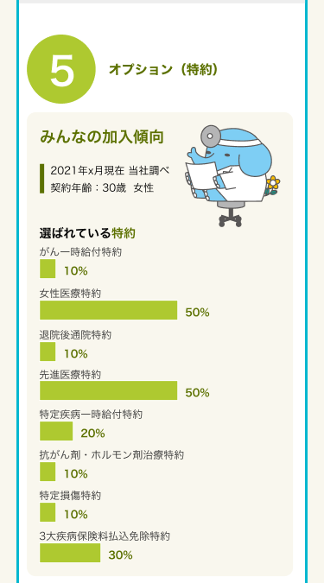
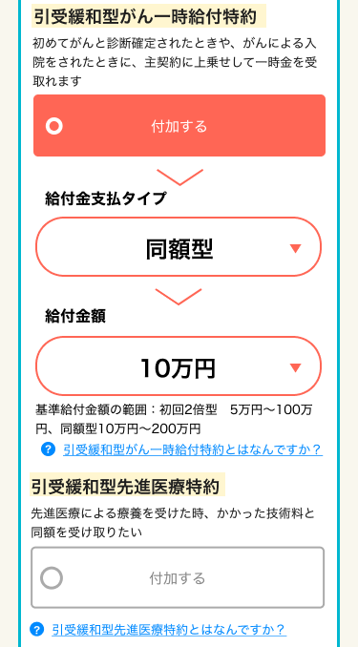

10

11

12

13

14

15

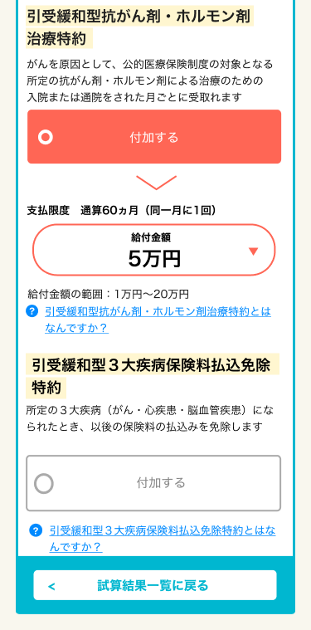
X
追従フッター
G0103.試算結果画面と共通

16

17

3
18

19

20

21

